Sheet1
Kiếm Ý RSI

Người thực hiện: |  | thangbk236
Ngày lên kế hoạch: |  | 28/9/2021

Bản kế hoạch này sẽ được cập nhật theo đường link github |  |  |  | https://github.com/thangbk236/QuanTriFx
Mỗi người nên tự tạo ra bản kế hoạch trade cho riêng mình
Chưa kiếm được tiền từ thị trường nên phải đi viết tài liệu để quản trị rủi cho cho những người mới bắt đầu

Donate USDT Binance Smart Chain (BEP20) |  |  | 0xed05b97f46e60a7a65605eaba9a4b502d32f9510

Nội dung |  | Xây dựng bản giao dịch theo RSI |  |  | Lĩnh ngộ tinh túy thị trường

Tất cả các tài liệu chỉ viết ví dụ cho trường hợp là tăng, còn giảm thì cũng tương tự

RSI là một công cụ cực kỳ mạnh mẽ và bá đạo
Việc sử dụng RSI giúp cho ta tăng cường khả năng chiến thắng khi vào lệnh

 | Phần đầu sẽ tập trung chủ yếu đến giao dịch trong ngắn hạn để phục vụ cho bài Scalping.xlsx
 | Chỉ báo RSI sẽ cho ta biết là thị trường đang là quá mua hay quá bán
 | Điều này có đúng không nhỉ
 | Điều này phụ thuộc vào hoàn cảnh của thị trường

 | Ta sẽ xem hình dưới đây
 | Hình 1

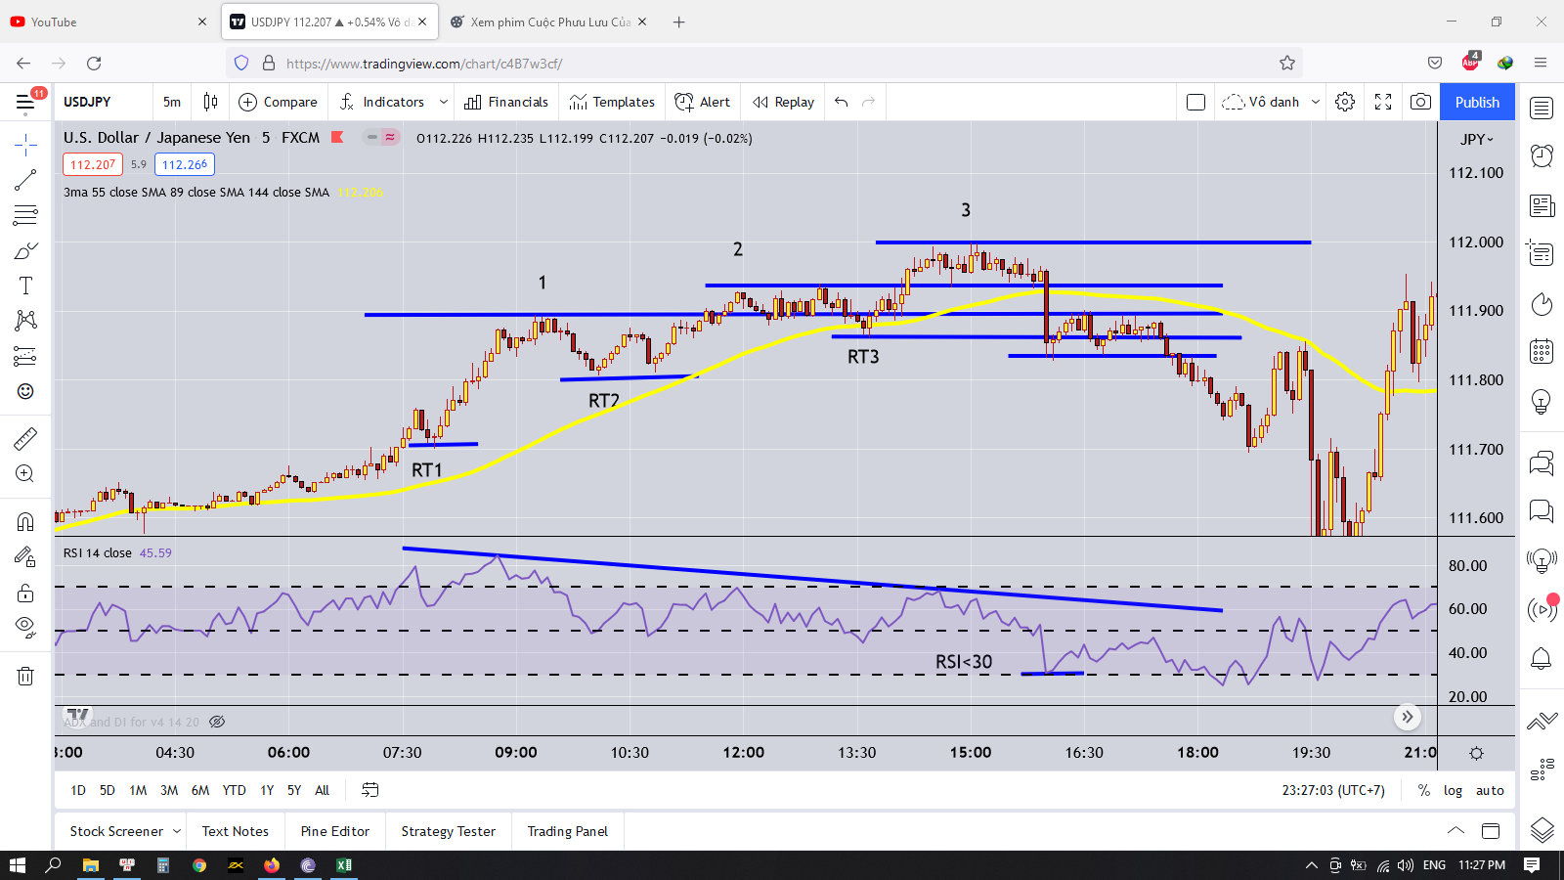

 | Hình trên ở khung M5 nhưng ý nghĩa nó vẫn đúng trên mọi khung thời gian nha

 | Trong đây là xu hướng tăng mạnh
 | Ba đỉnh 1,2,3 đảm bảo nguyên tắc đỉnh sau cao hơn đỉnh trước, đáy sau cao hơn đáy trước
 | Nhưng chỉ số RSI tại ba đỉnh này thì lại giảm dần sau khi hình thành đỉnh mới
 | Thế quá trình tăng mạnh này kết thúc khi nào
 | Thế thì ta phải xem những cái đáy hình thành những cái đỉnh đấy xuất hiện như nào
 | Từ khi xuất hiện cái đáy có RSI nhỏ hơn 30 thì giá bắt đầu giảm
 | Lúc này cái đảy mới hình thành đã phá qua RT3(ngưỡng RT được viết khá chi tiết trong bài Scalping)

 | Vậy thì đối với những người bắt đỉnh quan tâm đến điều gì
 | Cũng không phải là bắt đỉnh đâu mà là thị trường chạy nhanh và xa rồi thì vào lệnh khả năng chiến thắng thấp nên tìm điểm đảo chiều của xu hướng cũng được
 | Hoặc là trong một xu hướng giảm có sóng hồi là tăng thì ta tìm điểm đảo chiều của sóng hồi đó để đi đúng xu hướng lớn cũng đúng mà
 | Nên tùy từng hoàn cảnh thôi kkk

 | Đó là | Chờ một xu hướng tăng mạnh
 |  | Chờ RSI phá xuống dưới 30
 |  | Chờ đáy hình thành đỉnh bị phá vỡ
 |  | Chờ sóng hồi retest lại vùng đỉnh bị phá vỡ
 |  | Nếu sóng hồi không đủ mạnh thì không thể tạo ra một cái đỉnh mới cao hơn đỉnh cũ mà thấp hơn
 |  | Thế làm sao ta biết được nó hình thành đỉnh mới khi nào
 |  | Đó là khi nó hồi lại cách xa khỏi cái đáy mới đó rồi giá sẽ phải retest lại cái đáy đó
 |  | Khi retest lại cái đáy đó thì ta có thể thấy được cái đỉnh mới đã được tạo ra
 |  | Nếu đỉnh mới đó mà đã thấp hơn cái đỉnh cũ thì ta chỉ việc vào lệnh
 |  | Còn đỉnh mới mà phá cao hơn đỉnh cũ thì ta lại phải chờ đợi tiếp
 |  | Có nhiều cách đặt lệnh
 |  |  | Đặt lệnh Sell Stop bên dưới cái đảy mới hình thành |  |  | Cái này an toàn hơn nhưng RR thấp hơn
 |  |  | Đặt lệnh Sell Limit bên cái đỉnh mới hình thành |  |  | Cái này không an toàn bằng nhưng RR cao hơn
 |  |  | Stoploss bên trên cái đỉnh mới cao nhất
 |  |  | Takeprofit ở cái keylevel bên dưới nơi hình thành con sóng tăng đó

 | Ý nghĩa của RSI khi vào vùng quá mua(>70) và quá bán(<30) là gì
 |  | Khi Rsi vào vùng quá mua(>70) chứng tỏ rằng lực mua tăng mạnh và giá sẽ liên tục tăng cho đến khi lực mua yếu đi(các đỉnh mới hình thành nhưng RSI giảm đi)
 |  | Và chỉ kết thúc cho đến khi lực bán chiến thắng lực mua(khi xuất hiện RSI<30)
 |  | Lúc này mới hình thành vùng quá mua là đỉnh cao nhất được tạo ra, nếu giá có test lại thì cũng chỉ đến cái đỉnh đấy rồi sẽ bị đảo chiều

 |  | Thế người ta nói giá chạy rồi thì nói gì chả đúng
 |  | Thì thế là đúng rồi còn gì
 |  | Thế làm sao để có thể phân tích để nhận định cho tương lai
 |  | Thì ta sẽ dựa vào những dấu hiệu nho nhỏ được sinh ra
 |  | Ví dụ như xuất hiện những pha phá đáy trong một xu hướng tăng |  | Đáy trước thì ta thấy rồi
 |  |  |  | Giờ cái đáy đấy bị phá là một dấu hiệu đó
 |  |  |  | Rồi chỉ số RSI giảm về dưới 30 nữa
 |  |  |  | Nếu nhìn thấy nó hiển thị rõ mồn một thì làm sao mà sai được
 |  | Khi những dấu hiệu đó xảy ra thì ta sẽ soi xem sự phân kỳ giữa đường giá với RSI chưa(đó cũng là một dấu hiệu)
 |  | Chờ xem sóng hồi khi phá đáy có mạnh mẽ không, nếu yếu thì chặc hẳn lực bán đang dần mạnh lên

